DIAGNOSTYKA
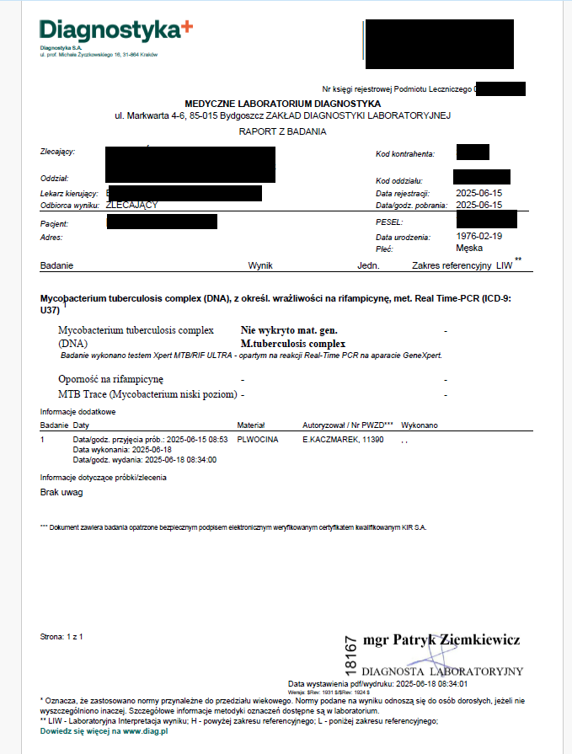
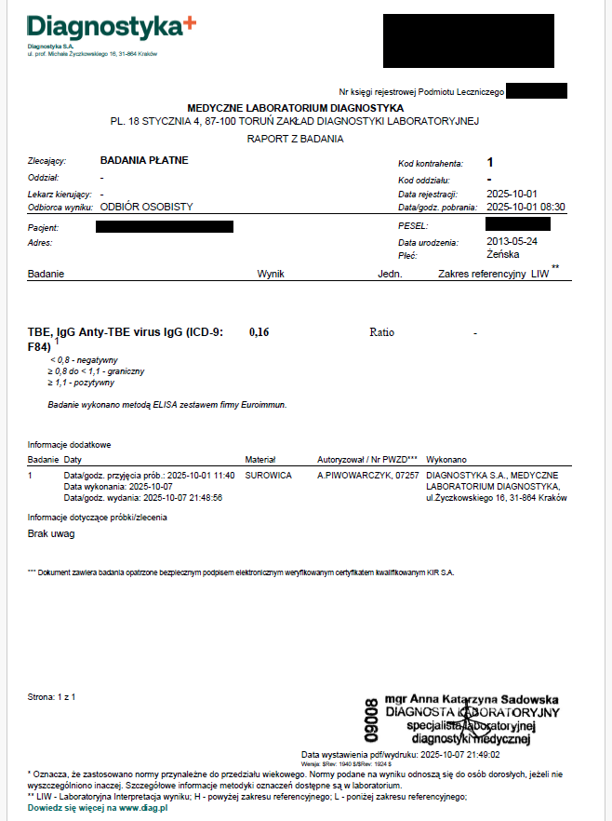
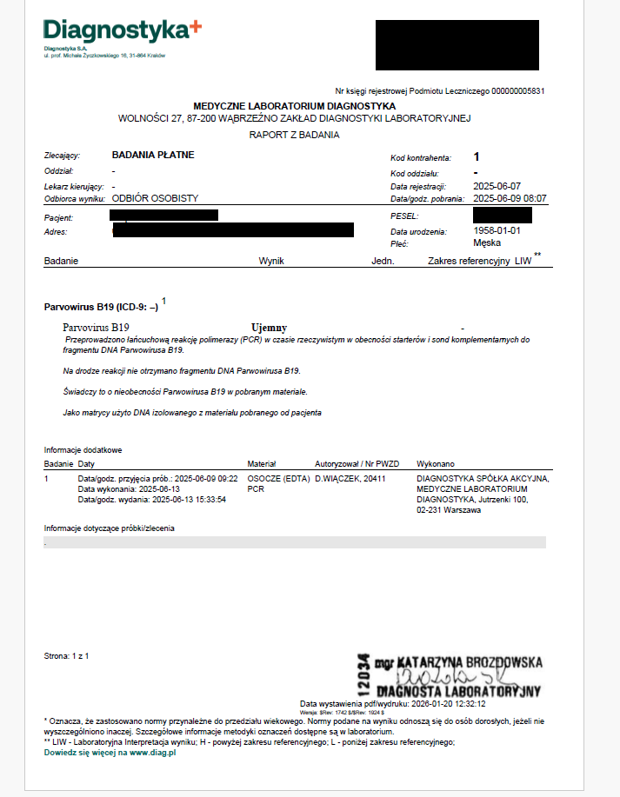
Nazwa badania zgodna z aktualnym stanem wiedzy | Nr umowy | Metoda/technika wykonywania badania | Tryb zlecania i wykonywania badania | Materiał kliniczny | Czas uzyskania wyniku badania od czasu otrzymania próbki, TAT | Przedział wartości referencyjnych z uwzględnieniem różnic wynikających z podziału na wiek, płeć pacjenta | Istotne dane które mogą interferować w wynik badania | Parametr krytyczny (TAK / NIE) | Niepewność pomiaru / wyniku badania / poziomu błędów (jeśli dotyczy) | Wzór formularza raportu z wyników badań laboratoryjnych | Sposób przekazywania zleceniodawcy wyników badań (wyszczególnić każdy sposób, uwzlędniając parametry krytyczne (jeśli dotyczy))
Mycobacterium tuberculosis complex - wykrywanie DNA metodą PCR | SU/K/FDS/598/24/W - DIAGNOSTYKA | Jakościowy test diagnostyczny in vitro oparty na zagnieżdżonej reakcji łańcuchowej polimerazy w czasie rzeczywistym, służący do wykrywania DNA prątków z grupy prątków gruźliczych Mycobacterium tuberculosis (MTB) i mutacji genu rpoB powiązanych z opornością na rifampcynę. | Rutynowy | Materiał kliniczny pobrany od pacjenta: • plwocina, • aspirat, • BAL, • popłuczyny oskrzelowe, • popłuczyny żołądkowe, • mocz, • płyn z opłucnej, • płyn z jamy osierdziowej, • PMR, • płyn stawowy, • materiał z hodowli prowadzonej w probówkach Mycobacterial Growth Indicator Tube (MGIT™) firmy BD™. | do 7 dni | Nie dotyczy – badanie jakościowe |  | NIE
TBE (wirus kleszczowego zapalenia mózgu) IgM met. ELISA | SU/K/FDS/598/24/W - DIAGNOSTYKA | Metoda Elisa | Rutynowy | Surowica | do 7 dni | Negatywny <0,8 Wątpliwy 0,8– 1,1 Dodatni >1,1 | Wynik dodatni: Niedawne, świeże zakażenie, niedawne szczepienie. | NIE
Diagnostyka molekularna w kierunku parwowirusów | SU/K/FDS/221/2024/W - DIAGNOSTYKA | RealTime PCR (łańcuchowa reakcja polimerazy) | Rutynowy | Osocze: min 1 ml Płyn mózgowo-rdzeniowy : min 1 ml | do 7 dni | Nie dotyczy Normą jest wynik ujemny badania | Jakość próbki. DNA wirusa może być wykrywane we krwi przez ponad 4 miesiące od zakończenia ostrego zakażenia i przez lata w innych tkankach. | NIE

IGS
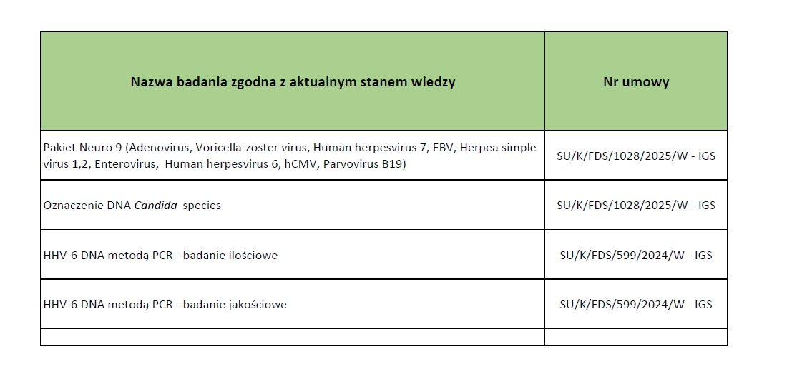
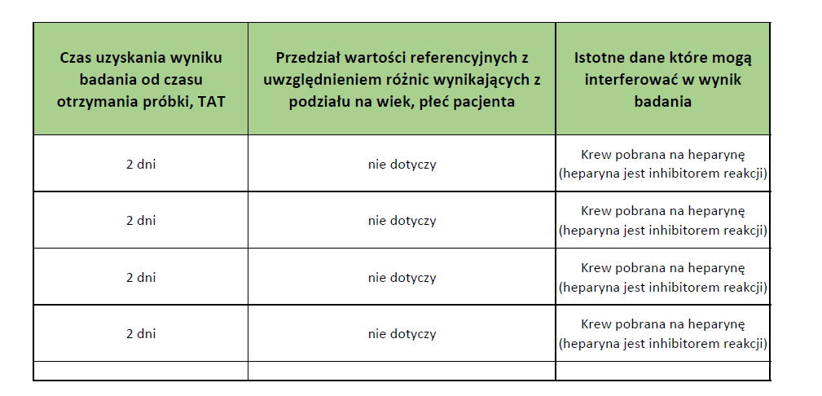
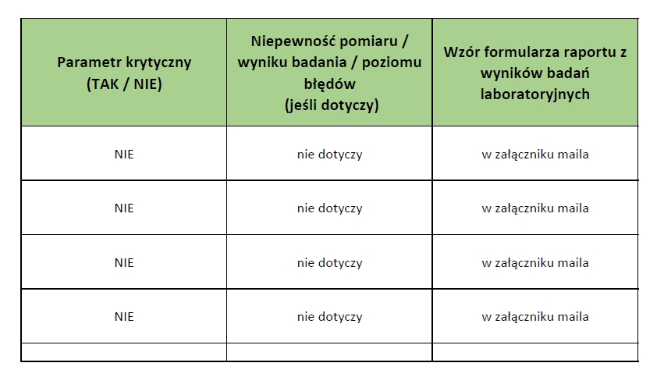
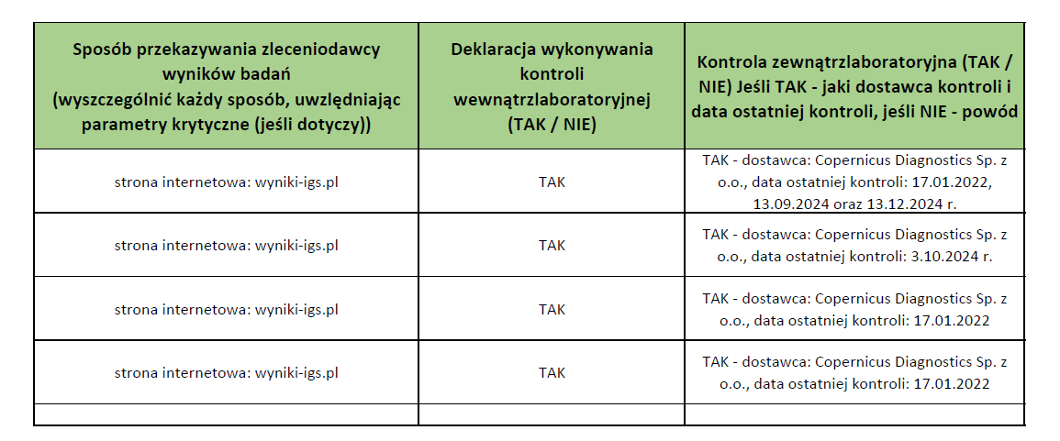
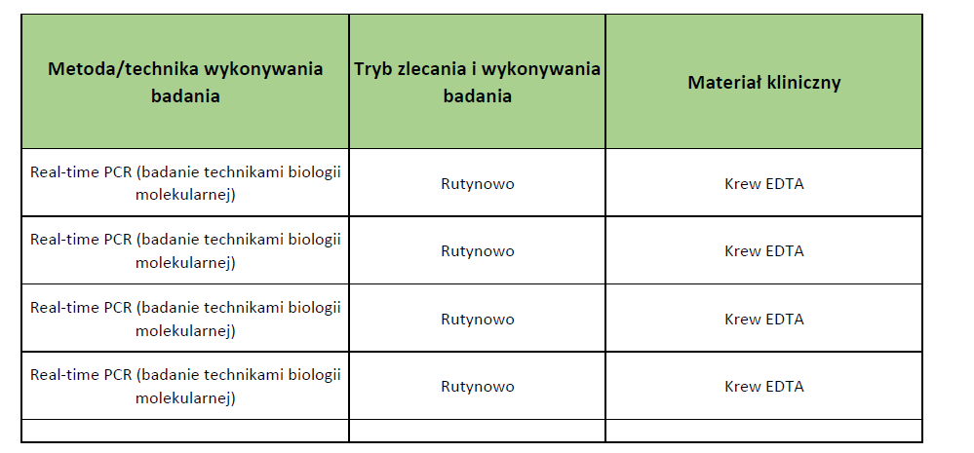

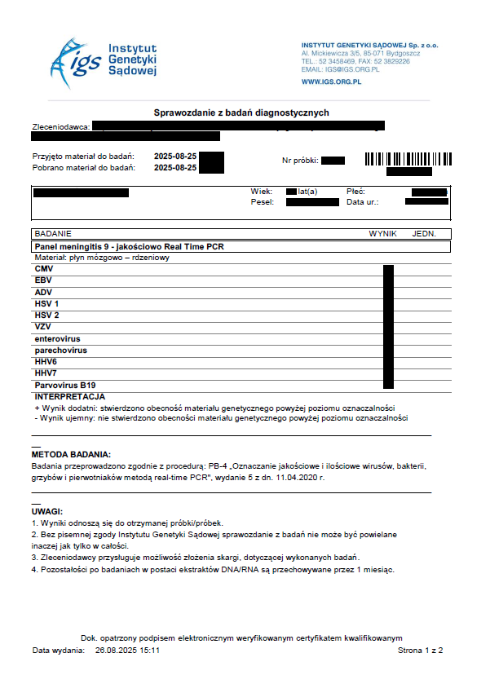
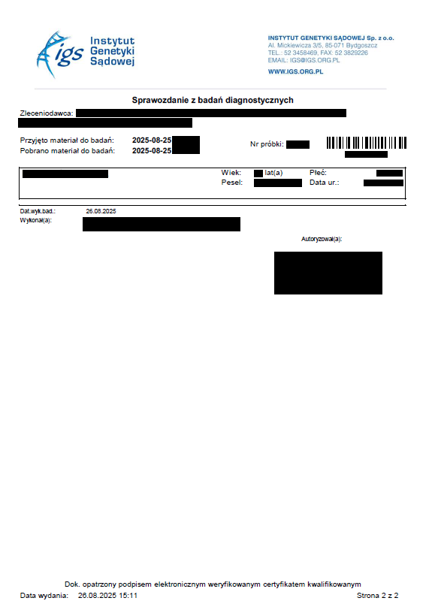

ZDL Poznan
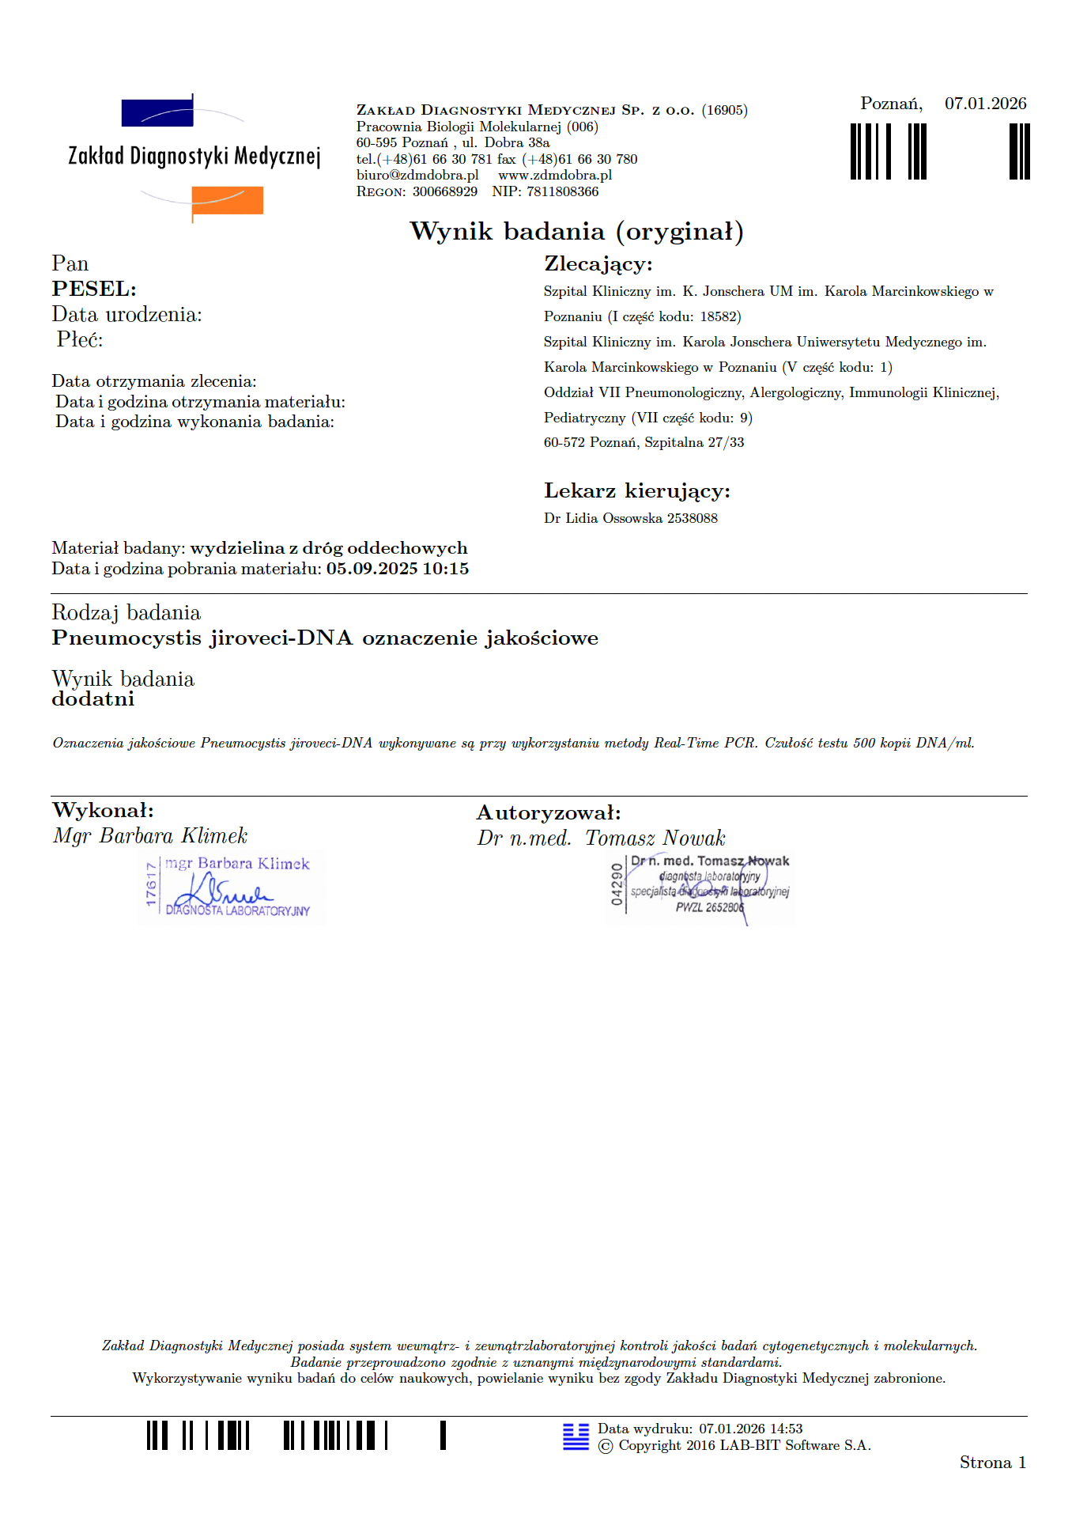
Nazwa badania zgodna z aktualnym stanem wiedzy | Nr umowy | Metoda/technika wykonywania badania | Tryb zlecania i wykonywania badania | Materiał kliniczny | Czas uzyskania wyniku badania od czasu otrzymania próbki, TAT | Przedział wartości referencyjnych z uwzględnieniem różnic wynikających z podziału na wiek, płeć pacjenta | Istotne dane które mogą interferować w wynik badania | Parametr krytyczny (TAK / NIE) | Niepewność pomiaru / wyniku badania / poziomu błędów (jeśli dotyczy) | Wzór formularza raportu z wyników badań laboratoryjnych | Sposób przekazywania zleceniodawcy wyników badań (wyszczególnić każdy sposób, uwzlędniając parametry krytyczne (jeśli dotyczy)) | Deklaracja wykonywania kontroli wewnątrzlaboratoryjnej (TAK / NIE) | Kontrola zewnątrzlaboratoryjna (TAK / NIE) Jeśli TAK - jaki dostawca kontroli i data ostatniej kontroli, jeśli NIE - powód
Pneumocystis jiroveci - wykrywanie DNA metodąPCR | SU/K/FDS/600/2024/W - Zakład Diagnostyki Medycznej, Poznań | Real Time PCR | rutynowy | BAL, krew | 3 dni | brak materiału genetycznego patogenu | - | nie | nd |  | on line - https://www.internet-lab.pl/wyniki/contractor/login | TAK | TAK

